Poměr mezi nápravami
Výpočet převodového poměru mezi přední a zadní nápravou

 |  |  | Mezipřevod
 | PŘEDNÍ dif. |  |  |  |  | ZADNÍ dif
 | ARO M461 |  | Výsledný poměr: |  |  | V3S
 | 5.15 |  | 1: | 1.01 |  | 8.346

 | Přední kolo |  |  |  |  | Zadní kolo
 | 6,5/16 |  |  |  |  | 12,4/28
 | 2.34 |  |  |  |  | 3.75
 |  | Ideální poměr

 |  | Přední kola budou o: |  | 1.1% | rychlejší
 |  | Pozn: Přední kola se dopručuje mít o max. 2,5% rychlejší
Graf poměru rychlosti:
 |  |  |  |  |  |  | E) Výpočet ozubení
 |  |  | ZADEK | 1.00
 |  |  | PŘEDEK | 1.011 |  |  | Urči počet zubů prvního kola: |  | 33 | z
 |  |  |  |  |  |  | Pro správný převod potřebuješ druhé kolo : |  | 33 | z

 |  | D) Zadání vlastních hodnot

Přední náprava: |  |  |  |  |  | Zadní náprava

Vlastní převod diferenciálu nápravy |  |  |  |  |  | Vlastní převod diferenciálu nápravy
dif | 5.8 | [i] |  |  |  | dif | 4.2 | [i]

Vlastní rozměr hnacího kola |  |  |  |  |  | Vlastní rozměr hnacího kola
obvod | 2.05 | [m] |  |  |  | obvod | 1.93 | [m]

šíře | 195 | [mm] |  |  |  | šíře | 195 | [mm]
profil | 70 | [%] |  |  |  | profil | 60 | [%]
disk | 15 | [R] |  |  |  | disk | 15 | [R]
obvod => | 2.05 | [m] |  |  |  | obvod => | 1.93 | [m]

Návod
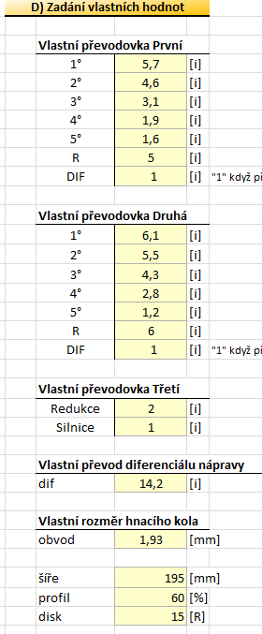
 |  |  | Návod - k výpočtu převodových poměrů
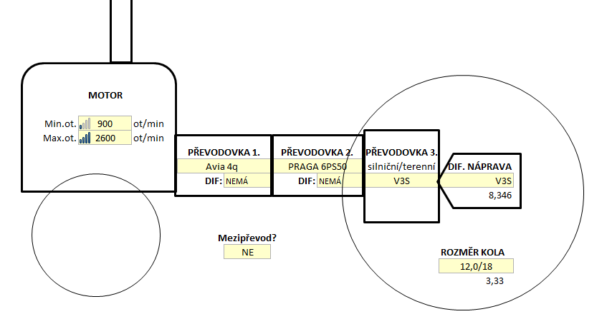

1. Zadání základních parametrů
 |  |  | veškerý výber se provadí přes světle žlutá políčka

1.
 | 1. Vybrat MIN a MAX otáčky motoru
3.
 | 2. Vybrat první převodovku
 |  | v případě volby převodovky z vozu s předním pohonem,
 |  | je nutno vybrat i stálý poměr (tj. převod dif.)

2.
4.
 | 3. Vybrat druhou, popř. třetí převodovku
 |  | ta může být i dvoustupňová (terenní a silniční převod)

 | 4. Vybrat převod hnané nápravy
6.
5.
 | 5. Vybrat obvod hnaného kola

 | 6. Vybrat mezipřevod, je-li použit
 |  | (jedná se o kdekoliv umístěný např. řetězový převod)

2. V tabulce A) se zobrazily základní údaje o MAX a MIN rychlosti

3. V tabulce B) můžeme kombinovat převody a hned uvidíme výslednou rychlost

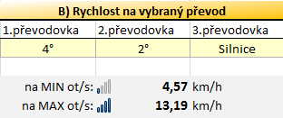

4. V tabulce C) je podrobný rozpis všech převodů a rychlosti na redukované a silniční rychlosti (varianta 3 převodovek)

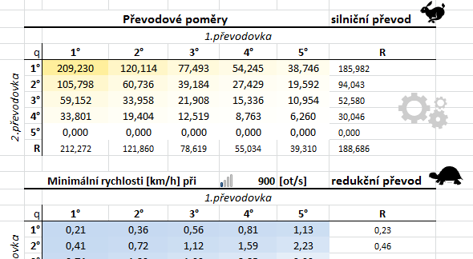

5. V případě volby "Vlastní převodovka", "Vlastní převod", "Vlastní rozměr kola", "Jiný mezipřevod" můžeme v tab. D) dopsat potřebné parametry
 | 1. Volba 1. a 2. převodovky
 |  | Nemá-li převodovka některý stupeň, nebo stálý převod, zapíšeme číslici "1"
 | 2. Volba 3. převodovky
 |  | Obdobně, redukční převod je ten s vyšším číslem
 | 3. Volba hnacího kola obnáší znát obvod v metrech, či rozměr automobilové pneumatiky

 | Pro aktivaci vlastních údajů je nutné dle prvního budu zvolit "Vlastní převodovka" / "Vlastní převod" !

